記入例①
先に計算シートへ入力してください。合計が報告書に自動入力されます | 雇用保険賃金報告記入例

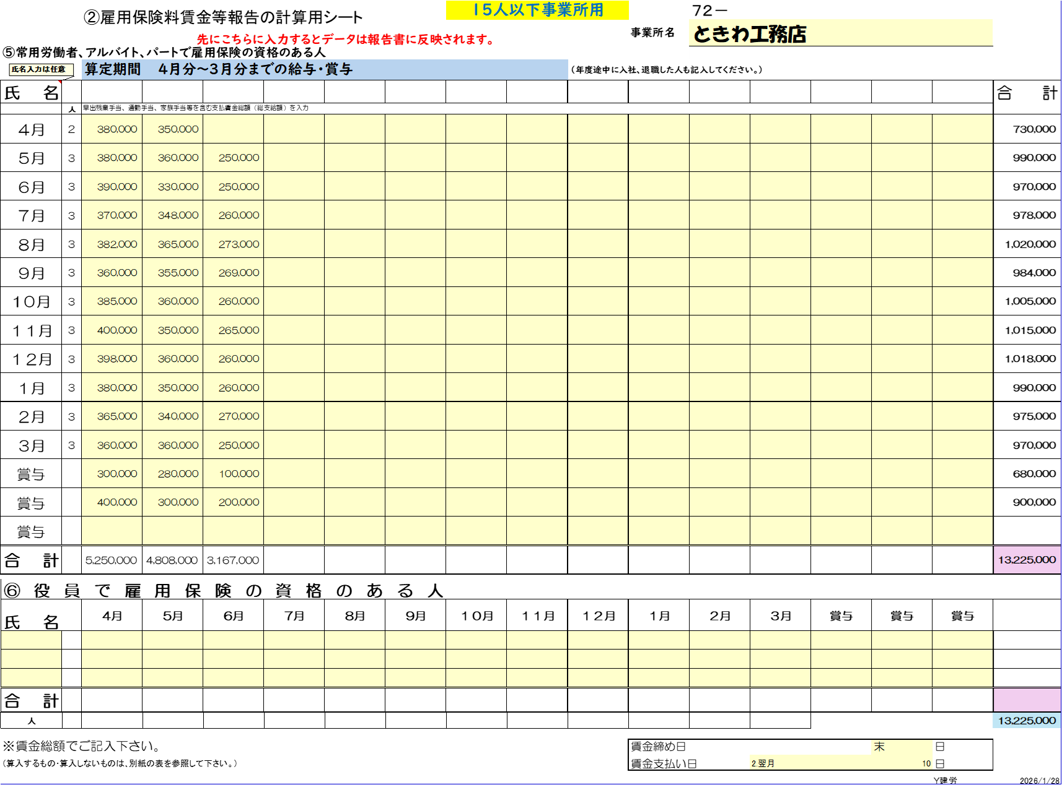

 |  | ・ 提出期限 ２０２６年3月２８日
 |  | ・ ご不明な点等ございましたらお問い合わせ下さい。

令和7年４月～令和8年３月分までの雇用保険被保険者の人数と賃金を記入
（手当を含んだ総支給額、賞与）を記入
年度途中の成立は成立日より記入
 |  | 労働保険事務組合 三重県建設労働組合四日市支部

 |  | 〒５１０－０８３４ 四日市市ときわ５－１－８

 |  | TEL 059-354-1531 FAX 059-351-7358

 |  | 電子メール宛先→ hibino@y-kenro.com

例）毎月20日締め
翌月１０日支払い
4月分給与
３／２１～４／２０ 4月の欄に記入

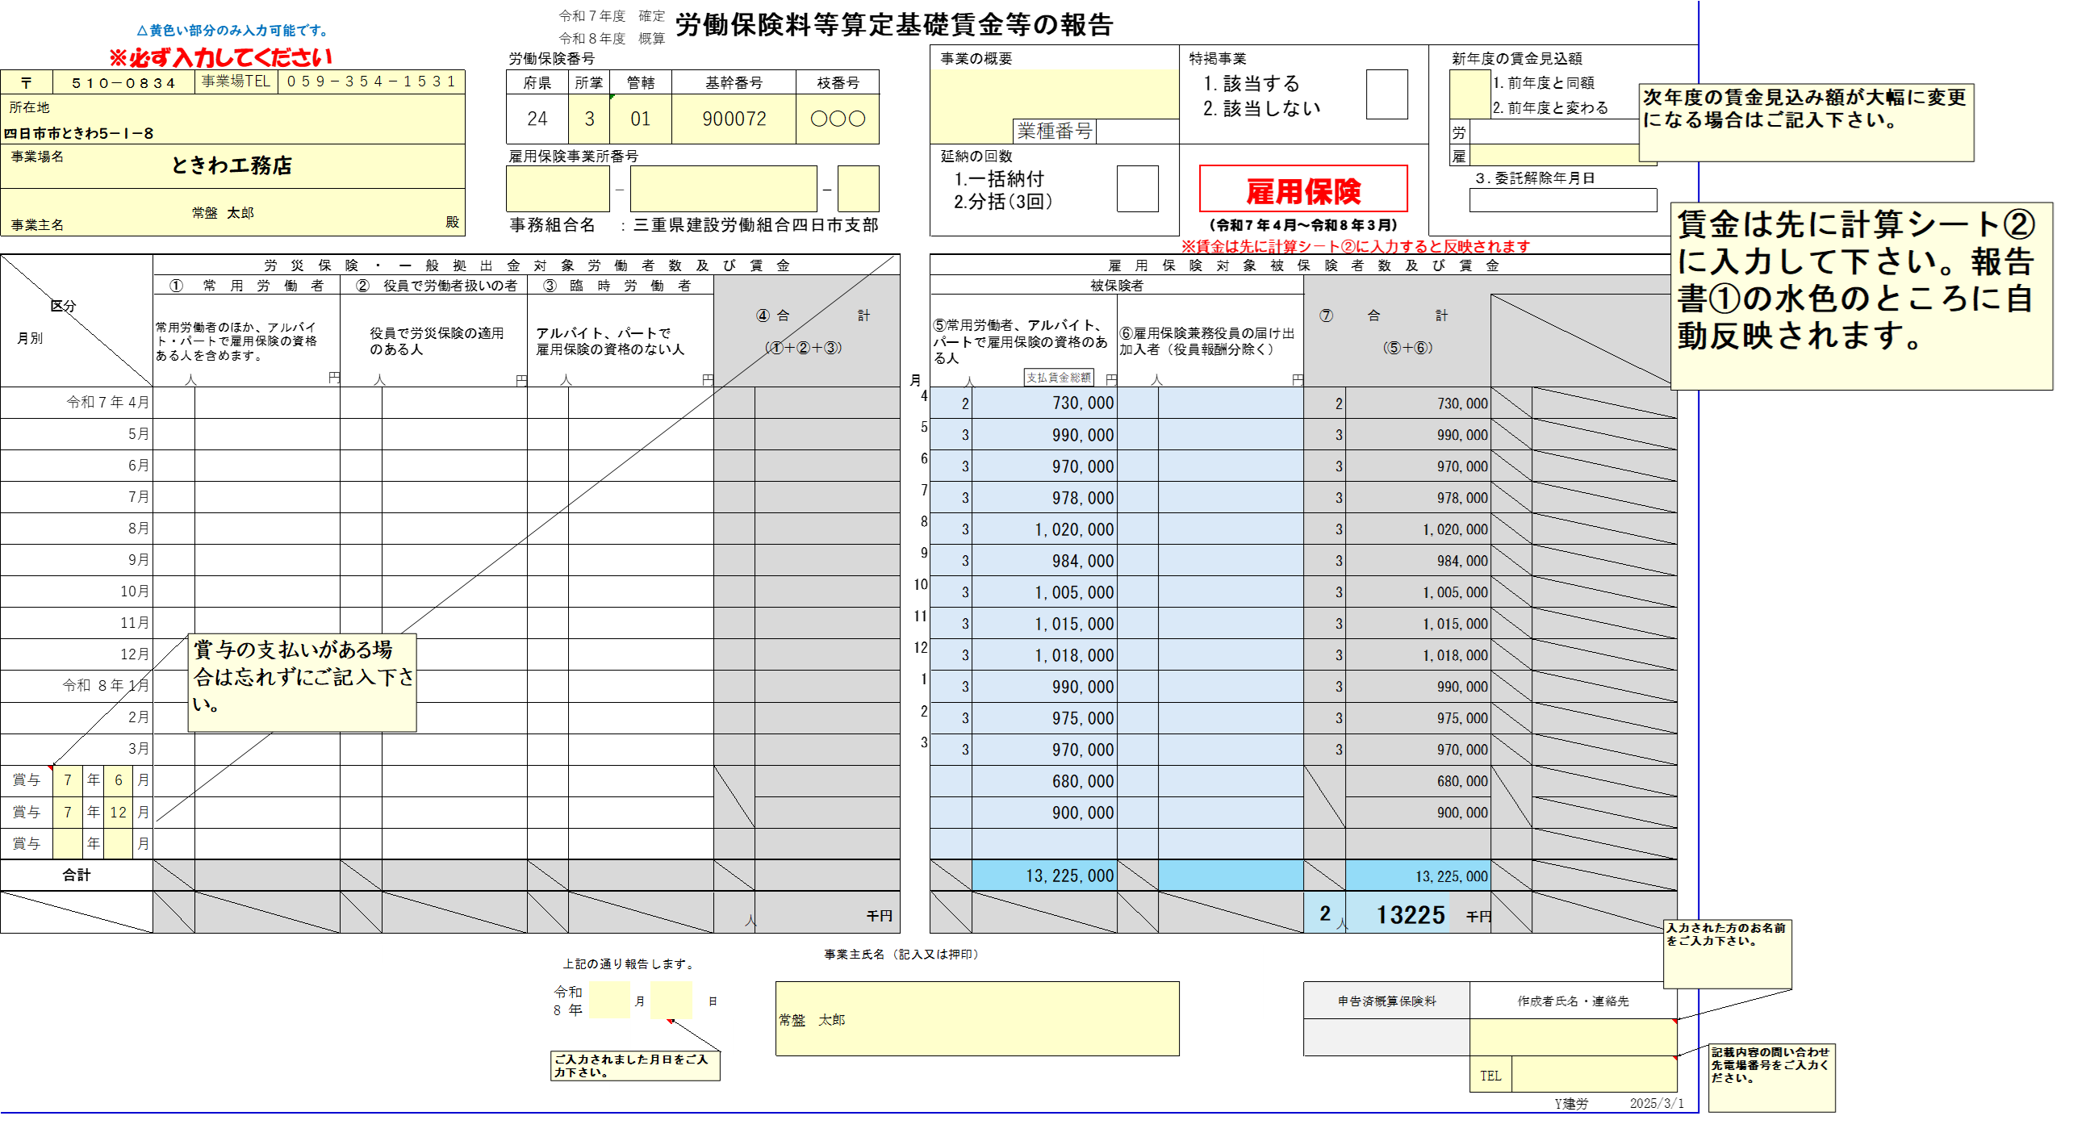

自動入力されます

